Cost comparison XR40
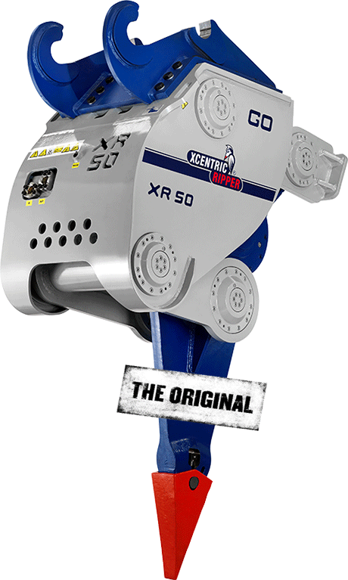
Kırıcı ve Merkezli Ripper Arasındaki Maliyet Karşılaştırması
Ekskavatör maliyeti
Ekskavatör yapma ve modeli | KOMATSU PC350
Çalışma ağırlığı (kg) | 35,000
Ömür süresi (yıl) | 5.0
Yılda saat(sa) | 1,800
Satın alma fiyatı (USD) | $330,000.00
Saat başına maliyet (USD) | $36.67
Yıllık bakım maliyeti (satın alma fiyatının% 'si) | 15%
Yıllık bakım maliyeti (USD) | 49,500.00
Saat başına bakım maliyeti (USD) | 27.50
Saat başına toplam ekskavatör maliyeti (USD) | 64.17

Ek Türü (maliyet) | Hydraulic Breaker | Xcentric Ripper
Eklenti yapma ve modeli | NPK GH16 | XR40
Çalışma ağırlığı (kg) | 3,200 | 4,200
Ömür süresi (yıl) | 2.5 | 5.0
Yılda saat(sa) | 1,800 | 1,800
Satın alma fiyatı (USD) | $65,000.00 | $100,000.00
Saat başına maliyet (USD) | $14.44 | $11.11
Yıllık bakım maliyeti (satın alma fiyatının% 'si) | 20% | 2.5%
Yıllık bakım maliyeti (USD) | $13,000.00 | $2,500.00
Saat başına bakım maliyeti (USD) | $7.22 | $1.39
Saat başına toplam eklenti maliyeti (USD) | $21.67 | $12.50

Aşınma Aracı Maliyeti | Hydraulic Breaker | Xcentric Ripper
Maliyet Keski / Diş (USD) | $2,800.00 | $550.00
Araçların ömrü (gün) | 30.00 | 3.00
Saatte toplam aşınma aracı maliyeti (USD) | 9.33 | 18.33

İşletme Maliyeti (Yakıt ve Operatör)
Saat başına yakıt tüketimi (litre) | 35
Litre başına yakıt maliyeti (USD) | $1.00
Saat başına yakıt maliyeti (USD) | $35.00
Aylık operatör maaşı (USD) | $1,600.00
Aylık saatler (saat) | 150
Operatör saat başı maliyeti (USD) | $10.67
Saat başına toplam işletme maliyeti (USD) | $45.67

Toplamlar | Hydraulic Breaker | Xcentric Ripper
Saatte toplam maliyet (USD) | $140.83 | $140.67
Saatte verimlilik (m3) | 45 | 100
M3 başına toplam maliyet (USD) | $3.13 | $1.41
Toplam hacim kazılacak (m3) | 600000

Aşınma Aracı Maliyeti | Hydraulic Breaker | Xcentric Ripper
Tahmini işlem günleri | 1,333 | 600
Toplam hacim için maliyet (USD) | $1,877,777.78 | $844,000.00
Toplam kazanç (USD) |  | $1,033,777.78

